Datos personales
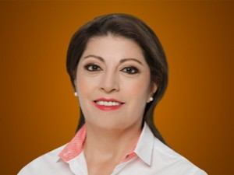

Nombres: | Wilma Piedad
Apellidos: | Andrade Muñoz
Facebook: | https://www.facebook.com/WilmaA12ID
Twitter: | @Wilmandrade
Descripción: | Asambleísta Nacional

